Blad1
Kunstwerkpaspoort |  |  |  |  | Versie | 1.0
 |  |  |  |  | Datum | 2017-02-09

Beheergegevens kunstwerk |  |  | Locatie/gemeente: Zuidelijk dubbelsporige spoorviaduct onderdoorgang Westerparklaan te Breda
SAP-nummer | Niet in SAP; Vormt geheel met KW20-121-0001 |  | 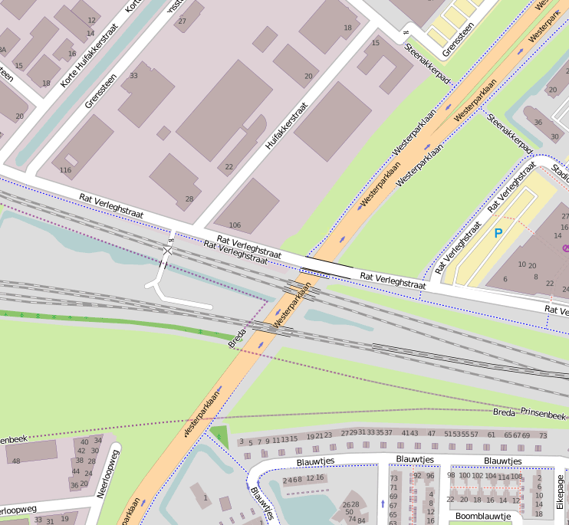
PGO-contractgebied | 20
Kunstwerknummer | KW20-122-0040
Kunstwerknaam | Spoorviaduct onderdoorgang Westtangent (2-S Trogbrug)
Wegbeheerder | Gemeente Breda
Emplacement | Bd-Rsd
Lijn- / Geocode | 122
Kilometrering (km) | 21.480
RDX / RDY - coördinaten | 110365.92, 400722.00
Bouwjaar | 2004
Renovatie | -
Baanclassificatie (baanurgentie) | Hoog
Functie | Ongelijkvloerse spoorkruising (spoorviaduct + verdiepte weg)
Foto kunstwerk

Kenmerken kunstwerk
Lengte (origineel, na renovatie) | 34,980 m. (deklengte) |  | Constructietype | Spoorviaduct, dubbelsporige voorgespannen trogligger (trogbrug) op 2 op palen gefundeerde landhoofden achter wanden open bakconstructie; Statisch bepaald.
Breedte (origineel, na renovatie) | 12,370 m.
Constructiehoogte (BS tot OK dek) | Var. (min. 1,440m. tot max. 1,810m.) Lep op: Trogbrug, C.H. is niet hoogte balk) |  | Elektrificatie (V) | 1500V DC
Dekdikte (excl. Verharding) | 0,75 - 0,80m. (dikte vloer) / Balkhoogte 3,25m. |  | Montering en dektype | In-situ betonnen en voorgespannen dubbelsporige trogligger (trogbrug)
Aantal overspanningen | 1 st. |  | Aantal dekken | 1 spoordek | Materiaal | Beton (in-situ)
Lengte hoofdoverspanning | 1 st. | 32,900 m. | Type oplegging | rubberen oplegblokken | Aantal: | 2 st./zijde, Totaal 2x2 = 4 st. Afm. 900x700x70 mm.
Lengte zij-overspanningen | N.v.t. |  | Voegovergang | Geen | Type | Dilataties met RVS afdekplaten
Betonkwaliteit (spoordek) | Bekend | B45; Mk. 5b, c=50mm | Aantal sporen | 2 sporen | Hoh afstand: | 9,0 - 2 x 2,50 = 4,00 m.
Staalkwaliteit (wapening / langs- + dwarsvoorspanning) | Bekend | FeB500 HWL / FeP1860 (langs+dwars VSP) | Scheve kruising | Nee, haakse dekeinden; T.o.v. bakconstructie: Ja | Graden | 90,0ᵒ (haakse dekeinden t.p.v. dilalaties) Kruisingshoek dek t.o.v. Odg.: 62,94ᵒ
Doorrijhoogte | Min. 4,60m. (cf. tek. Alignement, cf. SAP 4,269m) |  | Materiaal leuning / geluidsscherm | Noordzijde trogbrug: Leuningen, thermisch verzinkt, geen natlaksysteem Zuidzijde: Geluidsschermen opgebouwd uit stalen stijlen (gecoat) + glaspanelen
Dimensies balkrooster (lxbxh) | N.v.t. (geen balkrooster)
Beoordeling Constructieve Veiligheid
Ontwerpnorm | NEN6723;1988 / VBB1995 + HSL- en NS-richtlijnen, zie berekeningen en notities. |  | Overige belastingen
Ontwerpbelasting | Spoorbelasting cf. NEN6723;1988/ VBB1995; Laststelsel conform VOSB-stelsel 150/250/270 |  | Ballastbed / Dir. spoorstaaf bevestiging | Spoor in ballast / ballastbed | Dikte (in m.) | ca. 0,80 - 0,85m.
Ontwerpsnelheid | Ontwerpsnelheid tot 160 km/h (zie ber. Bijlage 3, blad 56 van 78); baanvaksnelheid tpv KW 140 km/h. |  | Gronddekking | Geen gronddekking | Dikte (in m.) | -
Wapeningsconfiguratie en voorspanning bekend? | Ja, vorm-, wapenings- en voorspanningstekeningen aanwezig |  | Uitbreidingen | -
 | Tijdens uitgebreid archiefonderzoek zijn vele gegevens gevonden (Detailberekeningen, bestekstekeningen alle UO-tekeningen) waaruit de ontwerpnorm en - belastingen bekend worden. Helaas zijn geen bestek en inspectierapportages gevonden tijdens het archiefonderzoek. In de gevonden berekeningen van KW20-122-0040 - Onderdoorgang Westtangent (2-sp. trogbrug) is aangegeven dat het V.O.S.B.-laststelsel is aangehouden. In het jaar van het opstellen van het ontwerp was de NEN6723;1988/VBB1995 de vigerende ontwerpnorm. De toen vigerende spoorbelasting uit de NEN6723;1988/VBB1995 is identiek aan de spoorbelasting conform het laststelsel uit de VOSB1963. Het VOSB-laststelsel 150/250/270kN is in de berekening als spoorbelasting aangehouden. Voor een beschouwing van de constructieve veiligheid wordt verwezen naar het rapport van ProRail RAP 00115 met titel 'Spoorbelastingen op bruggen, verleden tot heden (2009)', versie 001, datum van kracht 01-04-2009. In deze rapportage is een vergelijking, middels equivalente Qm en Qv-lijnen, opgesteld van alle normen en spoorbelastingen uit het verleden tot 2009. De vigerende spoorbelastingen volgens de Eurocode zijn nog niet in RAP00115 opgenomen. Als ontwerpnorm NEN6723;1988 / V.B.B.1995 (laststelsel conform V.O.S.B. 1963) als ontwerpnorm is aangehouden, dan valt te concluderen: bij een overspanning van 33,0m. is de spoorbelasting conform V.O.S.B. 1963 de maatgevende ontwerpbelasting Hoe de vigerende spoorbelastingen anno 2016 zich verhouden tot deze Qm- en Qv-lijnen is nog onbekend. De onbekendheid van de ontwerpbelastingen vormt een risico t.a.v. de constructieve veiligheid.
Risicoprofiel / risicoaspecten | Risicoprofiel o.b.v. bureaustudie | Risicoprofiel na opname (januari 2017) | Toelichting op beoordeling risicoaspecten (resultaat opname)
Leeftijd kunstwerk |  |  | De leeftijd van het kunstwerk bedraagt anno 2017 13 jaar (bouwjaar 2004)
Constructieve veiligheid |  |  | Zie opmerking t.a.v. constructieve veiligheid hierboven.
Aantastingen / Schades |  |  | Jong kunstwerk, desondanks gehele tegelwerk van wanden gevallen, schade geen risico t.a.v. veilige berijdbaarheid spoorbaan.
Lekkage |  |  | Deugdelijk ontwerp HWA, ontwerpstukken aanwezig, geen lekkages waargenomen, geen aanwezigheid verhoogd risico.
Waterhuishouding |  |  | Functionering onbekend, vanwege ontbreken inspectierapportages en onderhoudsregime (geen onderhoud WHH) verhoogd risico
Oplegging dek |  |  | Opleggingen niet zichtbaar, weggewerkt achter voorzetwanden, i.c.m. ontbreken inspectierapportages verhoogd risico
Voegovergang / dilatatievoegen |  |  | Geen voegovergangen aanwezig, dilataties met RVS afdekplaten, geen lekkages waargenomen, geen verhoogd risico aanwezig
Overgang kunstwerk-aardebaan |  |  | Geen lekkages waargenomen, geen redenen aangetroffen die op een verhoogd risico duiden, stootplaten aanwezig
Aanrijding constructie |  |  | Doorrijhoogte beperkt (SAP <4,3m), cf. ontwerp doorrijhoogte min. 4,6m, geen aanrijdschade waargenomen, risico laag
Arbo-veiligheid (V&G / VGM) |  |  | Buiten risico's t.a.v. treinverkeer en spoorse infra (inzet uitsluitend personeel in bezit DVP) geen extra risico's geconstateerd
Aanvullende (specifieke) risicoaspecten
Leuning + geluidsscherm (conditie) |  |  | Opgenomen vanaf de weg, leuning+scherm verkeren in goede staat, geen aanduidingen geconstateerd op een verhoogd risico.
Grondkerende constructies / wanden |  |  | Door slechte staat tegelwerk (loszittende of vallende delen) verhoogd risico voor veiligheid gebruikers onderdoorgang.
Opmerkingen na opname kunstwerk januari 2017
Het kunstwerk, dubbelsporig spoorviaduct (2-S trogbrug), verkeert constructief in zeer goede conditie. Beheertechnisch verkeert het spoordek in een redelijke staat. De open bakconstructie verkeert beheertechnisch in een matige staat. Het spoordek is sterk verweerd en vervuild door klimatologische aanslag. Onder het spoordek zijn metselwerken wandjes aangebracht voor de landhoofden waarop het dubbelsporige spoordek is opgelegd. De landhoofden en daarmee de opleggingen achter de metselwerken wandjes en de wanden van de spoorkruisende moten (moot 4+5) van de open bakconstructie zijn hierdoor niet zichtbaar en opneembaar vanaf het voetpad tijdens de buitenopname. Er zijn geen lekkages of leksporen juist naast of onder het spoordek waargenomen. Het functioneren van het HWA-systeem is onbekend maar er zijn geen aanwijzingen dat het HWA-systeen slecht of niet functioneert, geen aanwezigheid van verhoogde risico's waargenomen. Van het tegelwerk op de wanden van de open bakconstructie van de onderdoorgang ontbreekt 30 tot 40%. Het tegelwerk is van de wanden gevallen a.g.v. water- en/of vorstschade. Op het tegelwerk is op enkele plaatsen flinke kalkafzetting aanwezig. De slechte staat van het tegelwerk vormt geen risico voor de constructieve veiligheid, de veilige berijdbaarheid of de (rest)levensduur van het spoordek. De matige staat van de wanden van de onderdoorgang veroorzaakt wel een verhoogd afbreukrisico van de onderdoorgang of risico t.a.v. de gebruikersveiligheid van de onderdoorgang (loszittende of vallende delen). Leuningen + geluidsscherm verkeren in een goede staat. De sporen zijn door hekken goed afgesloten voor onbevoegden. In de spoorbaan juist voor en achter de spoordekken zijn geen onregelmatigheden geconstateerd, geen vermoedens op aanwezigheid verhoogd risico t.a.v. de overgang van de aardebaan naar KW, stootplaten incl. drainage aanwezig.
Documentatie
SAP basiskaart algemeen | Geen |  | Tekeningen (Alleen links opgenomen in paspoort naar relevante tekeningen t.b.v. verificatie inhoud kunstwerkpaspoort) | 461418_As-Built Tekeningenlijst ODG Westtangent Breda.pdf
Berekeningen | 461522_UO Uitgangspuntennota definitieve constructie ODG Westtangent.pdf |  |  | 461498_Vorm dek 2-sp. trogbrug.pdf
 | 461232_UO Ontwerpnota Opleggingen 2-sp. trogbrug.pdf |  |  | 461480_Kabelverloop voorspanning dek 2-sp. trogbrug.pdf
 | 461220_UO Ontwerpnota HWA.pdf |  |  | 461390_Wapening dek 2-sp. trogbrug.pdf
 | 461226_UO Ontwerpnota verankeringen leuningen en trappen.pdf |  |  | 461254_Palenplan landhoofden 2-sp. trogbrug.pdf
Bestek | Geen |  |  | 461318_Vorm landhoofden 2-sp. trogbrug.pdf
Inspecties | Geen |  |  | 461392_Wapening landhoofden 2-sp. trogbrug.pdf
 |  |  |  | 461512_Afbouwvoorzieningen 2-sp. trogbrug.pdf
 |  |  |  | 461510_Detailblad afbouwvoorzieningen trogbruggen.pdf
Advies
1) Nader onderzoek naar constructieve veiligheid is o.b.v. leeftijd, constructietype en geen geconstateerde mechanische of constructieve schadepatronen op korte termijn niet direct noodzakelijk. Op de middel lange termijn kunstwerk (5- tot 7-jaar) wordt geadviseerd een globale beschouwing te doen nadat ProRail de Qm- en Qv-lijnen van de spoorbelastingen conform de huidige vigerende Eurocode heeft uitgewerkt.
2) Nagaan beheerovereenkomst op verantwoordelijkheid beheer spoorkruisende moten. Loszittende tegelwerk verwijderen i.v.m. wegnemen risico vallende delen en/of tegelwerk herstellen
3) Uitvoeren nadere inspectie opleggingen (onder handbereik) en systeem HWA dubbelsporig kunstwerk (2-S trogbrug) en landhoofden. Inspectieniveau minimaal B2 conform CUR 117.

